Project新規登録
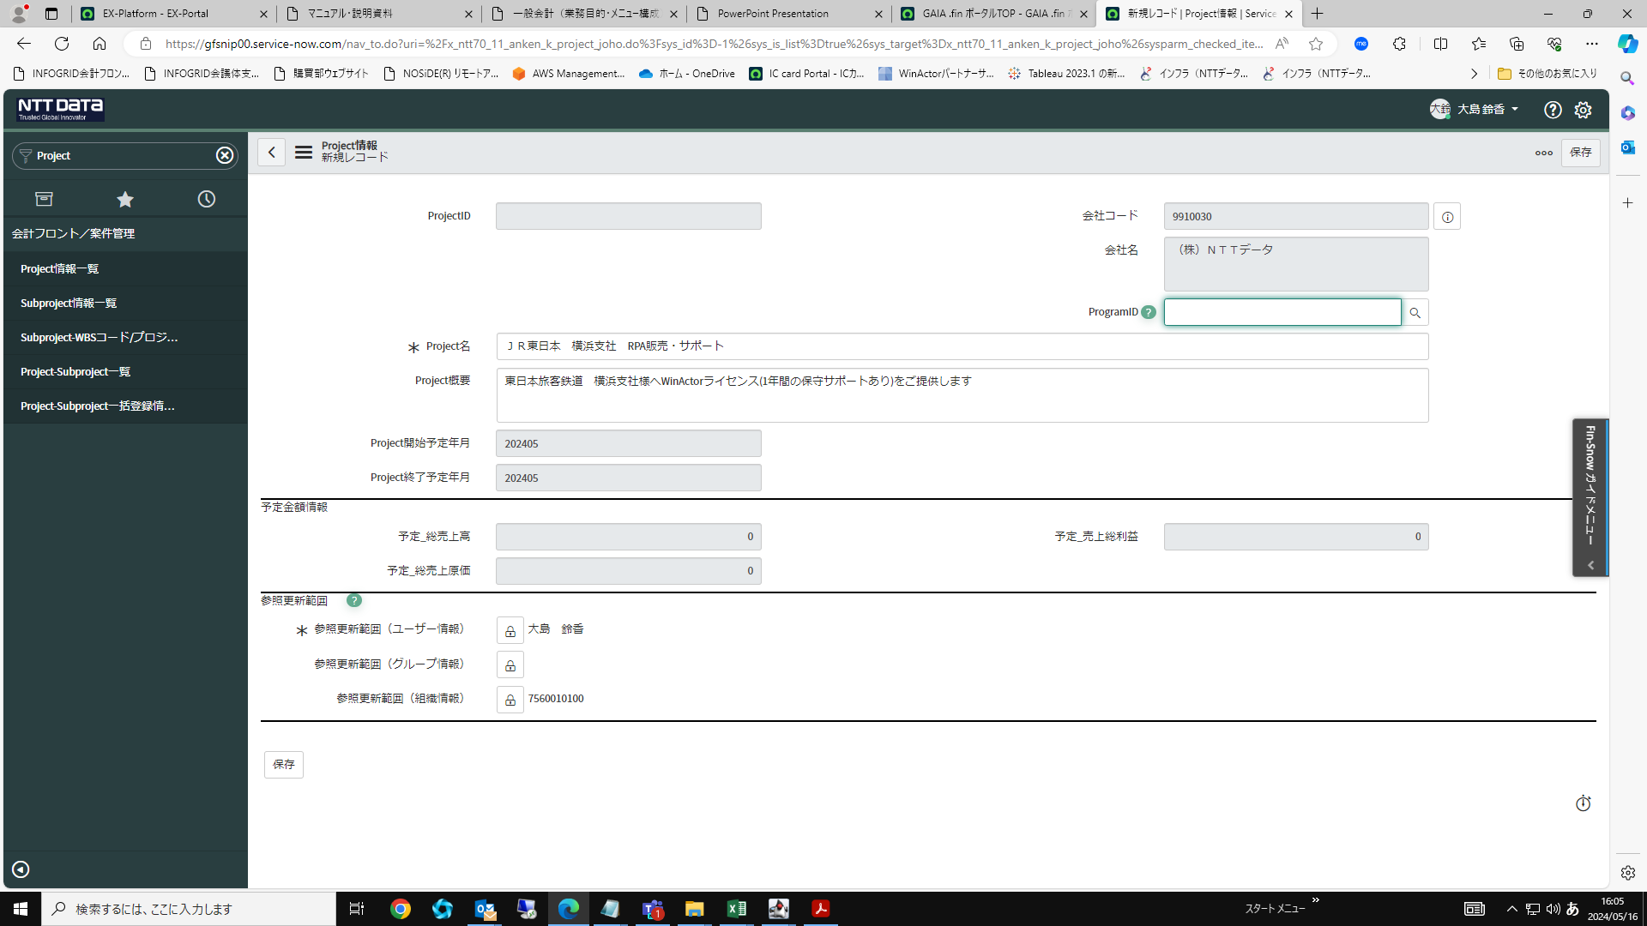
【Project(案件)新規登録】

トップ画面「フィルターナビゲーター」より「Project」を入力し検索。「Project情報一覧」をクリック
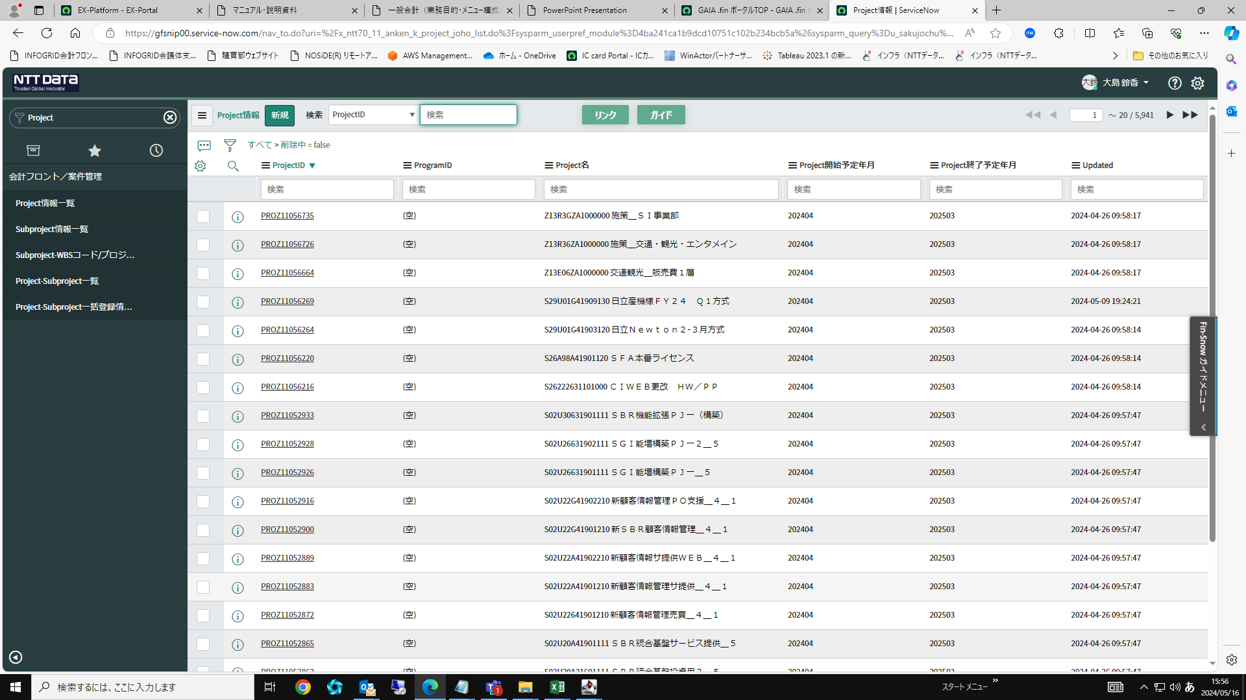

画面上部の「新規」から新規作成画面を開く
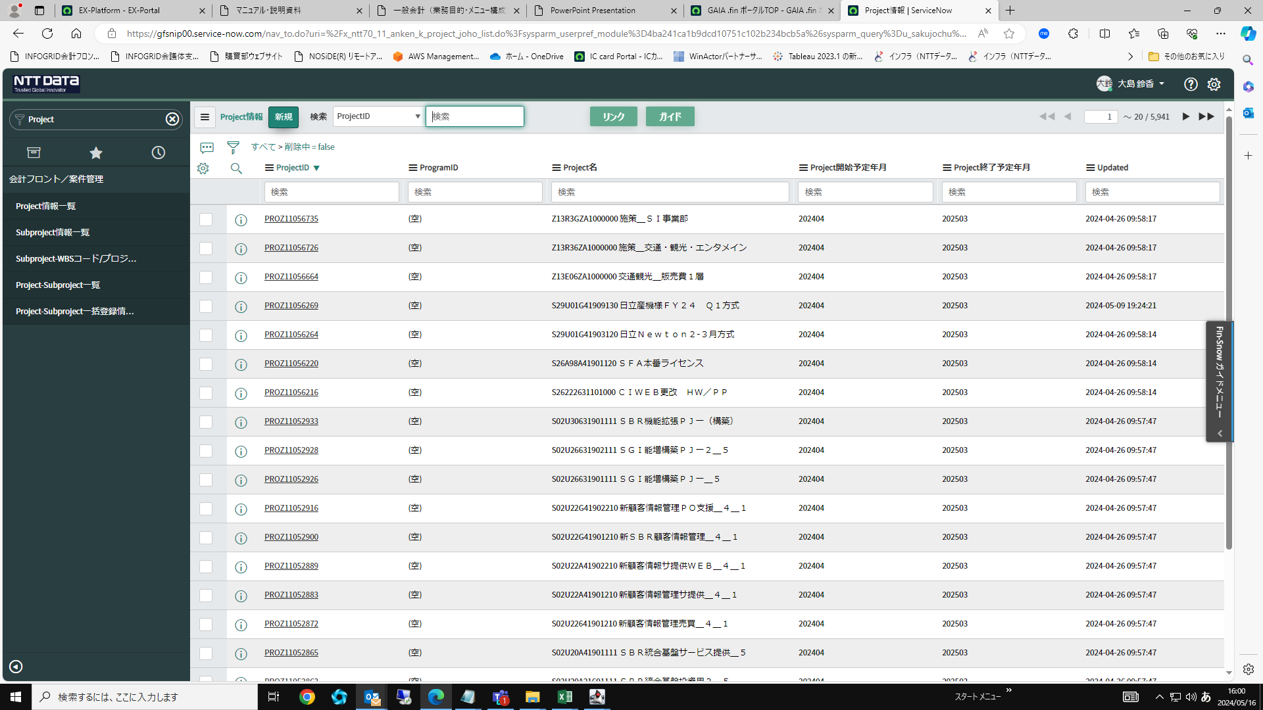

Project名とProject概要を入力し、右上の「保存」をクリック

